체크리스트 상세설명
H |  |  |  |  | Test Status
현장명 |  | 부산 강서 헤밀턴 호텔 | TEST일시 : 2020년 03월 24일 | 상세 설명
No | 대 상 | TEST 항목
1 | K/S | Key 삽입시 전등 상태 | 해당전등 ON이 되었는가? | 3개의 LIGHT SWITCH LED ON
2 |  | Key Out시 전등 소등 상태 | 해당 전등이 소등 되었는가? | 3개의 LIGHT SWITCH LED OFF
3 |  | 청소중 Key 삽입시 전등 상태 | 해당전등 ON이 되었는가? | 3개의 LIGHT SWITCH LED ON
4 |  | 청소중 Key Out시 전등 상태 | 해당 전등이 소등 되었는가? | 3개의 LIGHT SWITCH LED OFF
5 |  | 청소완료 key 삽입시 상태 | 전등에 영향이 없는가? | 영향 없음 ( =KEY OUT)
6 |  | Key IN/OUT시 | LED의 점멸 상태는? | KEY IN: OFF, OUT: ON
7 |  | DND 스위치 작동 상태 | 스위치 작동 및 LED 상태
8 |  | MUR 스위치 작동 상태 | 스위치 작동 및 LED 상태
9 |  | RCU 자동/수동 스위치 동작 | 자동/수동 스위치에 의한 작동 상태는?

10 | C/I | Chime 스위치 작동 상태 | 스위치 push시 chime bell 작동은? | 스피커 동작
11 |  |  | Chime LED 상태? | 깜빡 1회
12 |  | DND LED 상태 | LED의 표시 상태는? | 좌측상단 LED ON (RED)
13 |  | MUR LED 상태 | LED의 표시 상태는? | 우측상단 LED ON (GREEN)
14 |  | Lead switch 동작 | 재실시 LED 표시 상태는 ? | LED : 깜빡 깜빡
15 |  |  | 외출시 LED 표시 상태는 ? | LED : 계속 ON
16 |  | 장애우실 경광등 sign | 장애우실 chime 경광등 표시 상태? | RED LED : 깜빡 깜빡
17 | L/S | 해당 스위치 동작 상태 | 해당 스위치 작동시 해당 릴레이 작동? | 정상 동작
18 |  |  | 해당 스위치 위치에 LED점등 상태는?
19 |  | 마스터 스위치 동작 | 마스터 스위치 해당 릴레이 동작상태는?
20 |  |  | 마스터 스위치 동작시 LED동작 상태는?

21 | T/S | 냉/낭방 표시 상태 | 냉/난방 해당 LCD 화면 및 Color상태? | 냉방시 : Blue , 난방시 : Orange
22 |  | ON/OFF 상태 | ON/OFF에 따른 FND Icon 표시 상태?
23 |  |  | ON/OFF에 따른 스위치 LED 표시 상태? | ON/OFF : Speed data 유무 확인
24 |  |  | FAN coil Relay 출력 상태?
25 |  |  | Valve ON/OFF relay 출력 상태?
26 |  | 설정 온도 UP/DOWN | 설정 온도 UP/DOWN 스위치 상태? | 정상 동작
27 |  | FAN Speed | 스피드 LCD 표시 상태? | 3단 표기방식 : LOW(1), MID(2), HIGH(3)
28 |  |  | 스피드 스위치 동작 상태? | 정상 동작
29 |  |  | FAN coil Relay speed 출력 상태?
30 |  | 바닥 제어 | 바닥 ON/OFF 표시 상태
31 |  |  | 바닥 Mode Icon 표시 상태?
32 |  |  | 냉방시 바닥 Icon 삭제 상태?
33 |  |  | 바닥 Valve ON/OFF relay 출력 상태?
34 |  | 현재온도 | 대기 현재온도 표시 상태? | 정상 동작
35 |  |  | 바닥 현재온도 표시 상태?
38 | 비상 | 비상스위치 | 스위치 동작에 따른 비상 발생? | 정상 동작
39 |  |  | 스위치 LED 동작 상태?
40 |  |  | 지정 시간 이전 해제시 상태? | 정상 동작

41 | PC | Check IN/OUT시 | 1) Check IN/OUT 표시 상태? | 하단 그림 참조 (1)
42 |  |  | 2) Check IN/OUT 온도 제어 모드 표시? | 하단 그림 참조 (3)
43 |  |  | 3) Check IN/OUT시 지정온도 설정? | CHECK IN/OUT 기본 설정온도 : 25℃
44 |  |  | 4) Check IN/OUT시 DND 해제? | 체크아웃 시, DND 설정 초기화 즉, LED OFF 그림참조 (2)
45 |  |  | 5) Check IN/OUT시 온도센서 ON 설정? | CHECK OUT 시, OFF -> ON 으로 설정
46 |  |  | 6) Check IN/OUT시 온도 자동 모드 전환? | 풍량 조절버튼 Click시, 자동모드 해체
47 |  |  | Check IN/OUT시 알람 해제?
48 |  |  | 7) Check OUT(재실후)시 청소지시 ?
1
2
3

49 | PC | Key 상태 표시 | 재실/외출/청소중 상태 표시 ? | CHECK IN 시, 객실 상태 PC로 확인 (우측 그림참조)
50 |  | 청소상태 표시 | 청소중/청소완료 표시 상태? | 청소상태 영역 확인 (우측 그림참조)
51 |  |  | 청소지시 시간에 따른 청소지시 설정? | 추후 예정
52 |  |  | 청소지시/완료 설정 및 표시? | 청소상태 영역 확인 (우측 그림참조)
53 |  | 서비스 표시 | DND/MUR 표시 상태? | DND/MUR 동시 작동 X
54 |  |  | 비상 발생 표시(팝업포함) 상태? | 비상버튼 호출 or 비상온도 발생 시: 우측 하단 팝업 알림 표시 발생
55 |  |  | 비상 사이렌 발생 상태?
56 |  |  | 온도 비상 발생 표시 상태?
57 |  |  | 예냉/예열 지정 및 동작 상태? | 체크아웃 or 외출시 객실 온도조절 (우측 그림 참조)
58 |  | 온도센서 표시 | ON/OFF 표시상태?
59 |  |  | 설정온도 표시 상태?
60 |  |  | 현재온도 표시 상태?
61 |  |  | 제어모드 표시 상태?
62 |  |  | 냉/난방 모드 표시 상태?
63 |  |  | Speed data 표시 상태?
64 |  | 바닥온도 센서 | 바닥온도 data 설정(표시 유/무) 상태?
<그림 1>
65 |  |  | 바닥 ON/OFF 표시 상태?
66 |  |  | 설정온도 표시 상태?
67 |  |  | 현재온도 표시 상태?
68 |  |  | 제어모드 표시 상태?
69 |  |  | 바닥 Valve On/OFF 표시 상태?
70 |  | 개별제어 | Check IN/OUT 설정 상태? | 객실개별 제어 (상단 그림 참조)
71 |  |  | 청소지시/완료 설정 및 표시?
72 |  |  | 대기 설정온도 변경 설정 및 표시 상태? | 하단 그림1 참조 (보정 온도: 임의적으로 현재온도 수정) -객실 안 각 온도센서 마다 오차 제거
73 |  |  | 대기 온도센서 ON/OFF 제어 및 표시?
74 |  |  | 대기 온도 보정 설정 및 표시 상태?
75 |  |  | 바닥 설정온도 변경 설정 및 표시 상태?
76 |  |  | 바닥 온도센서 ON/OFF 제어 및 표시?
77 |  |  | 온도 그룹 변경 및 설정 상태? | 온도 그룹 정보 ->
78 |  |  | 예냉/예열 설정 상태? | 우측 그림 참조
79 |  |  | 통신 불량 표시 상태?
80 |  |  | Chime Volume 원격 조절? | 하단 그림(1)참조 후, 객실정보관리로 설정 확인
81 |  |  | 알람 볼륨 원격 조절?

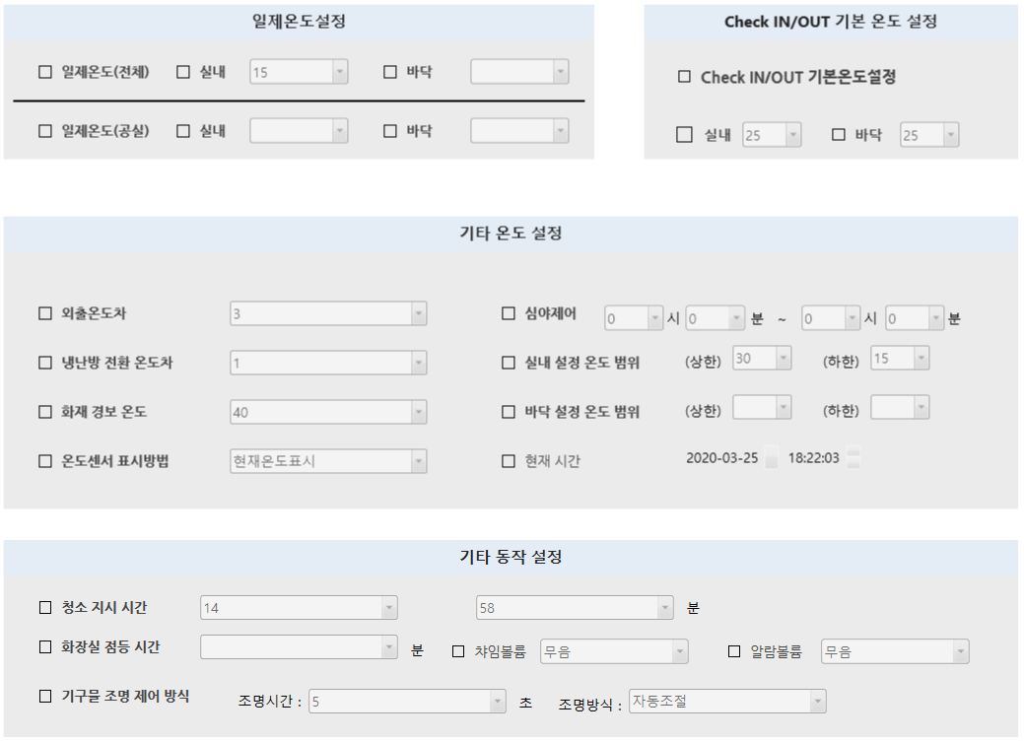

82 | PC | 공통 제어 | 일제온도(전체) 대기온도 제어 상태? | 전 객실 설정온도 제어 (우측 그림 참조)
83 |  |  | 일제온도(전체) 바닥온도 제어 상태?
84 |  |  | 일제온도(공실) 대기온도 제어 상태? | 전 공실 설정온도 제어 (우측 그림 참조)
85 |  |  | 일제온도(공실) 바닥온도 제어 상태?
86 |  |  | Check IN/OUT 기본온도 실내 및 바닥? | CHECK IN/OUT시 실내, 바닥온도 제어 ( 우측그림 참조 )
87 |  |  | 냉/난/환절기 지정 및 동작 상태? | 3가지 모드설정 ( 하단그림 참조 )
88 |  |  | 외출온도차 지정 및 동작 상태? | 외출시 설정온도와 현재온도 차이(+1) 따른 풍량조절
89 |  |  | 환절기 냉/난 전환 온도차 지정 및 동작? | 환절기시 설정온도와 현재온도 차이(+0.5) 따른 모드변경
90 |  |  | 화재 경보온도 지정 및 동작? | 경보온도 도달 시 비상신호 및 팝업 실행
91 |  |  | 대기온도 상/하한 지정 및 동작? | 객실 최대온도 , 최소온도 설정
92 |  |  | 바닥온도 상/하한 지정 및 동작?
93 |  |  | 현재 시간 전송? | 청소 시간 쿨럭을 주기위한 전송 - DTC
94 |  |  | 청소지시시간 지정 및 동작 상태? | 청소 할 시간 설정(단위: 시간, 분) - DTC
95 |  |  | 화장실 점등시간 ?
96 |  |  | 기구물 조명 제어 상태? | 기구물 조명시간 제어 (사용 안할시)
97 |  |  | 심야제어 지정 및 동작 상태?

98 |  | 공실기준온도 | 냉방 공실 기준온도 설정 및 동작?
99 |  |  | 난방 공실 기준온도 설정 및 동작?
100 |  |  | 바닥 공실 기준온도 설정 및 동작?
101 |  |  | 그룹별 난방 공실 기준온도 설정 및 동작?
102 |  |  | 그룹별 냉방 공실 기준온도 설정 및 동작?
103 |  |  | 그룹별 바닥 공실 기준온도 설정 및 동작?

